Bénin
 | Bénin - COURBE DES TAUX 03/02/2023

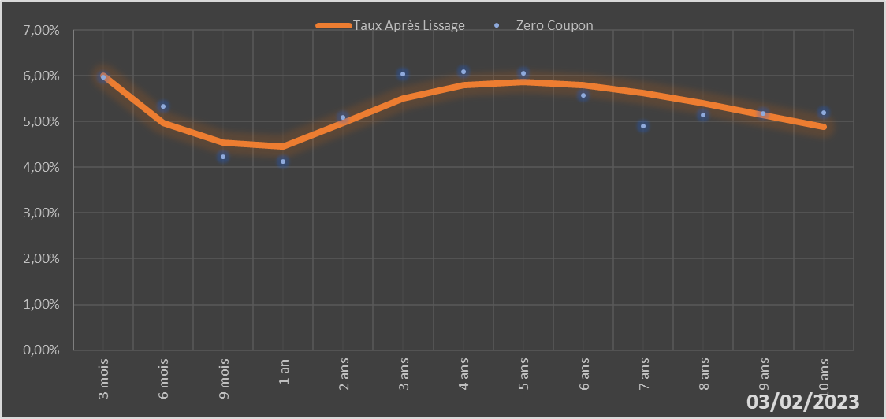

 |  | Maturité | Zero Coupon | Taux Après Lissage
 |  | 3 mois | 5.9724% | 6.0071%
 |  | 6 mois | 5.3251% | 4.9639%
 |  | 9 mois | 4.2368% | 4.5464%
 |  | 1 an | 4.1310% | 4.4466%
 |  | 2 ans | 5.0848% | 4.9632%
 |  | 3 ans | 6.0443% | 5.5115%
 |  | 4 ans | 6.0901% | 5.7983%
 |  | 5 ans | 6.0528% | 5.8695%
 |  | 6 ans | 5.5744% | 5.7926%
 |  | 7 ans | 4.9094% | 5.6221%
 |  | 8 ans | 5.1392% | 5.3971%
 |  | 9 ans | 5.1696% | 5.1446%
 |  | 10 ans | 5.1989% | 4.8825%

2023-02-03
oui

Bénin

Burkina
 | Burkina - COURBE DES TAUX 03/02/2023

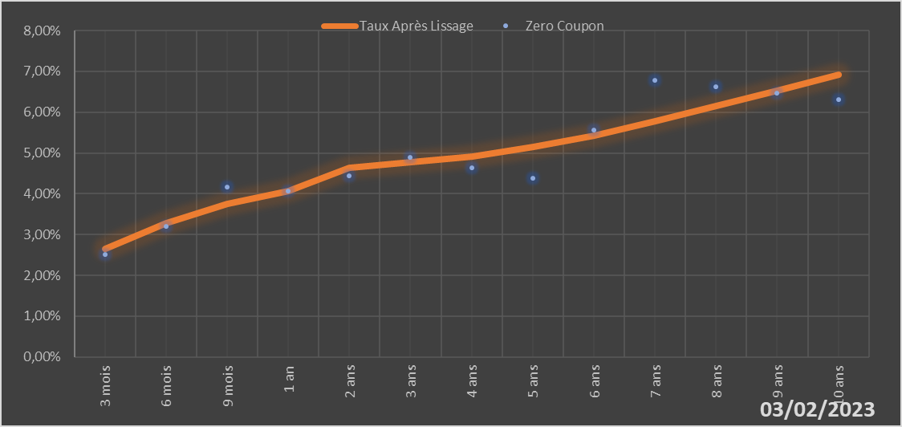

 |  | Maturité | Zero Coupon | Taux Après Lissage
 |  | 3 mois | 2.5111% | 2.6399%
 |  | 6 mois | 3.1952% | 3.2849%
 |  | 9 mois | 4.1612% | 3.7436%
 |  | 1 an | 4.0598% | 4.0667%
 |  | 2 ans | 4.4472% | 4.6278%
 |  | 3 ans | 4.8997% | 4.7805%
 |  | 4 ans | 4.6397% | 4.9208%
 |  | 5 ans | 4.3793% | 5.1390%
 |  | 6 ans | 5.5554% | 5.4333%
 |  | 7 ans | 6.7781% | 5.7798%
 |  | 8 ans | 6.6153% | 6.1535%
 |  | 9 ans | 6.4605% | 6.5350%
 |  | 10 ans | 6.3125% | 6.9106%

2023-02-03
oui

Burkina

Cote d'ivoire
 | Cote d'ivoire - COURBE DES TAUX 03/02/2023

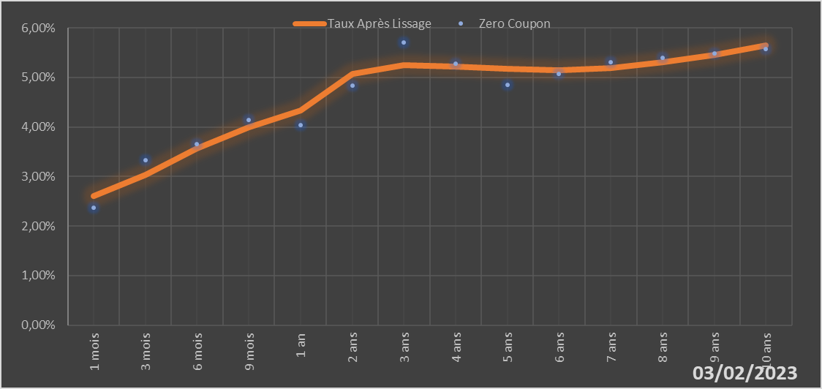
 |  | Maturité | Zero Coupon | Taux Après Lissage
 |  | 1 mois | 2.3744% | 2.6132%
 |  | 3 mois | 3.3291% | 3.0371%
 |  | 6 mois | 3.6586% | 3.5698%
 |  | 9 mois | 4.1369% | 3.9965%
 |  | 1 an | 4.0370% | 4.3344%
 |  | 2 ans | 4.8297% | 5.0662%
 |  | 3 ans | 5.7047% | 5.2464%
 |  | 4 ans | 5.2752% | 5.2243%
 |  | 5 ans | 4.8510% | 5.1689%
 |  | 6 ans | 5.0734% | 5.1523%
 |  | 7 ans | 5.3010% | 5.1968%
 |  | 8 ans | 5.3909% | 5.3009%
 |  | 9 ans | 5.4832% | 5.4535%
 |  | 10 ans | 5.5781% | 5.6408%

2023-02-03
oui

Cote d'ivoire

Guinée-Bissau
 | Guinée-Bissau - COURBE DES TAUX 03/02/2023

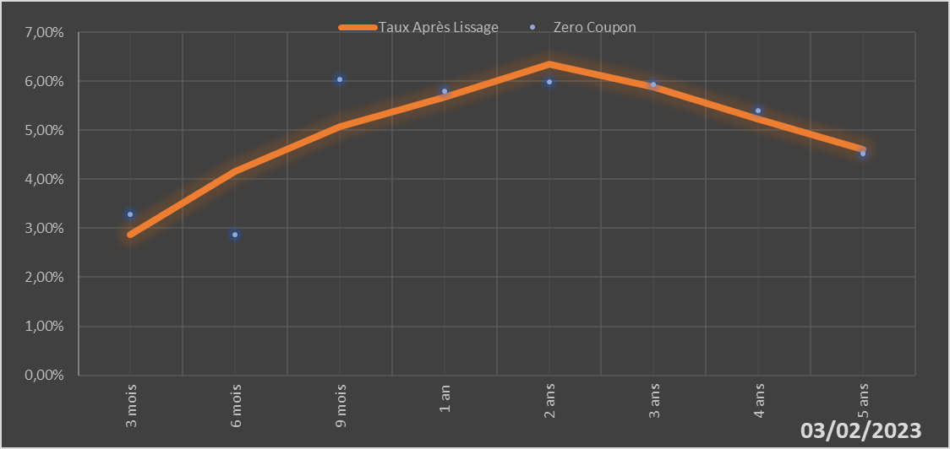

 |  | Maturité | Zero Coupon | Taux Après Lissage
 |  | 3 mois | 3.2836% | 2.8634%
 |  | 6 mois | 2.8614% | 4.1689%
 |  | 9 mois | 6.0413% | 5.0712%
 |  | 1 an | 5.8025% | 5.6710%
 |  | 2 ans | 5.9897% | 6.3388%
 |  | 3 ans | 5.9318% | 5.8818%
 |  | 4 ans | 5.3979% | 5.2198%
 |  | 5 ans | 4.5204% | 4.6148%

2023-02-03
oui

Guinée-Bissau

Mali
 | Mali - COURBE DES TAUX 03/02/2023

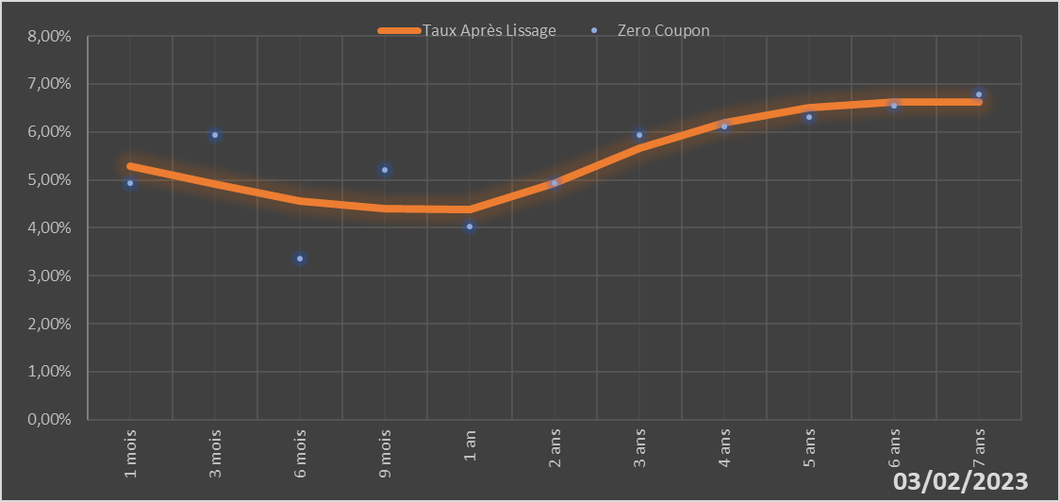

 |  | Maturité | Zero Coupon | Taux Après Lissage
 |  | 1 mois | 4.9243% | 5.2806%
 |  | 3 mois | 5.9292% | 4.9031%
 |  | 6 mois | 3.3489% | 4.5546%
 |  | 9 mois | 5.2054% | 4.3993%
 |  | 1 an | 4.0177% | 4.3784%
 |  | 2 ans | 4.9328% | 4.9252%
 |  | 3 ans | 5.9419% | 5.6545%
 |  | 4 ans | 6.1200% | 6.1920%
 |  | 5 ans | 6.3091% | 6.5015%
 |  | 6 ans | 6.5427% | 6.6303%
 |  | 7 ans | 6.7852% | 6.6339%

2023-02-03
oui

Mali

Niger
 | Niger - COURBE DES TAUX 03/02/2023

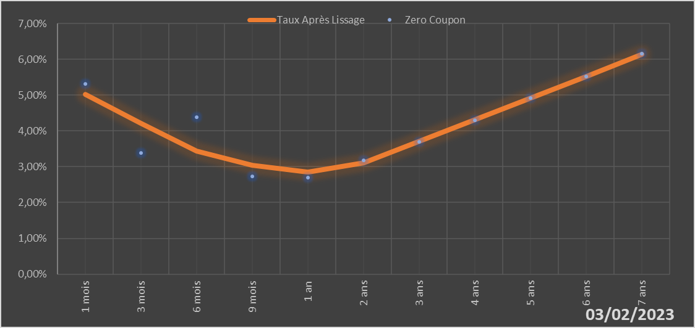

 |  | Maturité | Zero Coupon | Taux Après Lissage
 |  | 1 mois | 5.3171% | 5.0287%
 |  | 3 mois | 3.3874% | 4.2159%
 |  | 6 mois | 4.3810% | 3.4428%
 |  | 9 mois | 2.7339% | 3.0332%
 |  | 1 an | 2.6998% | 2.8543%
 |  | 2 ans | 3.1754% | 3.1035%
 |  | 3 ans | 3.7042% | 3.7092%
 |  | 4 ans | 4.3023% | 4.3156%
 |  | 5 ans | 4.9159% | 4.9175%
 |  | 6 ans | 5.5223% | 5.5276%
 |  | 7 ans | 6.1504% | 6.1425%

2023-02-03
oui

Niger

Sénégal
 | Sénégal - COURBE DES TAUX 03/02/2023

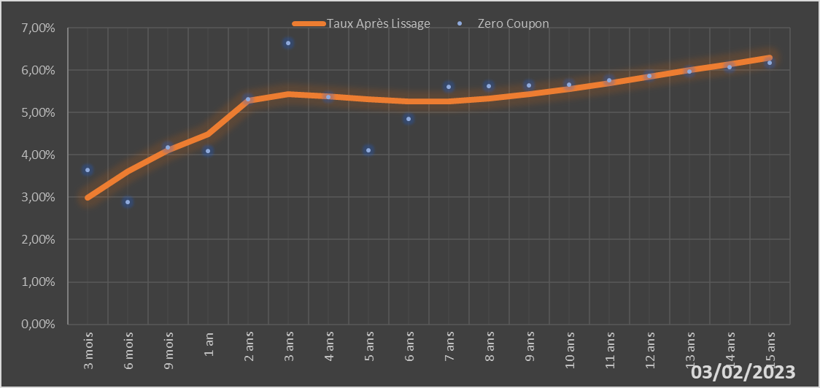
 |  | Maturité | Zero Coupon | Taux Après Lissage
 |  | 3 mois | 3.6439% | 2.9956%
 |  | 6 mois | 2.8866% | 3.6135%
 |  | 9 mois | 4.1859% | 4.1010%
 |  | 1 an | 4.0831% | 4.4810%
 |  | 2 ans | 5.3055% | 5.2719%
 |  | 3 ans | 6.6347% | 5.4397%
 |  | 4 ans | 5.3690% | 5.3914%
 |  | 5 ans | 4.1069% | 5.3086%
 |  | 6 ans | 4.8530% | 5.2620%
 |  | 7 ans | 5.6086% | 5.2702%
 |  | 8 ans | 5.6235% | 5.3293%
 |  | 9 ans | 5.6411% | 5.4282%
 |  | 10 ans | 5.6609% | 5.5541%
 |  | 11 ans | 5.7575% | 5.6963%
 |  | 12 ans | 5.8570% | 5.8462%
 |  | 13 ans | 5.9598% | 5.9974%
 |  | 14 ans | 6.0662% | 6.1458%
 |  | 15 ans | 6.1766% | 6.2886%

2023-02-03
oui

Sénégal

Togo
 | Togo - COURBE DES TAUX 03/02/2023

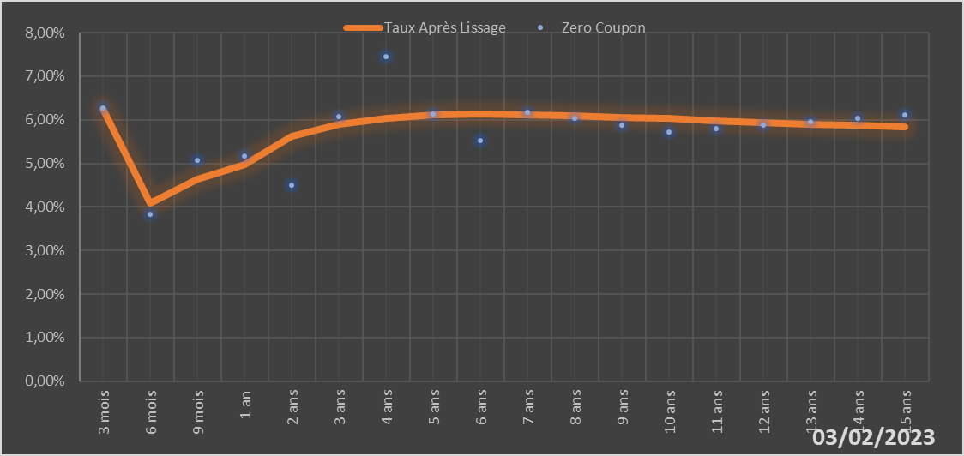
 |  | Maturité | Zero Coupon | Taux Après Lissage
 |  | 3 mois | 6.2680% | 6.2510%
 |  | 6 mois | 3.8294% | 4.0793%
 |  | 9 mois | 5.0716% | 4.6398%
 |  | 1 an | 5.1601% | 4.9722%
 |  | 2 ans | 4.5043% | 5.6123%
 |  | 3 ans | 6.0685% | 5.8959%
 |  | 4 ans | 7.4588% | 6.0396%
 |  | 5 ans | 6.1257% | 6.1066%
 |  | 6 ans | 5.5306% | 6.1274%
 |  | 7 ans | 6.1773% | 6.1201%
 |  | 8 ans | 6.0252% | 6.0961%
 |  | 9 ans | 5.8729% | 6.0625%
 |  | 10 ans | 5.7198% | 6.0242%
 |  | 11 ans | 5.7962% | 5.9841%
 |  | 12 ans | 5.8728% | 5.9441%
 |  | 13 ans | 5.9500% | 5.9054%
 |  | 14 ans | 6.0283% | 5.8685%
 |  | 15 ans | 6.1083% | 5.8339%

2023-02-03
oui

Togo

